Hoja1
 | Metodo Secante

 | Ejemplo 1 | f(x) =x^4 + 3x^3 - 2 | iter | Xi | X0 | f(Xi) | f(X0) | X i+1 | Error f(Xa)
 |  |  | 1 | 6 | 4 | 1942.000000 | 446 | 3.4037433155 | -0.007627651
Graficar |  |  | 2 | 3.4037433155 | 6 | 250.524965 | 1942 | 3.0192108204 | -0.001273619
 | x | f(x) | 3 | 3.0192108204 | 3.4037433155 | 163.660845 | 250.52496519 | 2.2947124545 | -0.003157251
 | -1 | -4 | 4 | 2.2947124545 | 3.0192108204 | 61.977490 | 163.66084505 | 1.8531201189 | -0.002382967
 | -0.7 | -2.7889 | 5 | 1.8531201189 | 2.2947124545 | 28.883873 | 61.97749002 | 1.4677014836 | -0.002626002
 | -0.4 | -2.1664 | 6 | 1.4677014836 | 1.8531201189 | 12.125289 | 28.883872722 | 1.1888406608 | -0.002345653
 | -0.1 | -2.0029 | 7 | 1.1888406608 | 1.4677014836 | 5.038252 | 12.125289159 | 0.99059548334 | -0.002001273
 | 0.2 | -1.9744 | 8
 | 0.5 | -1.5625 | 9
 | 0.8 | -0.0544 | 10
 | 1.1 | 3.4571 | 11
 | 1.4 | 10.0736 | 12
 | 1.7 | 21.0911 | 13
 | 2 | 38
 | 2.3 | 62.4851
 | 2.6 | 96.4256
 | 2.9 | 141.8951
 | 3.2 | 201.1616
 | 3.5 | 276.6875
 | 3.8 | 371.1296
 | 4.1 | 487.3391
 | 4.4 | 628.3616
 | 4.7 | 797.4371
 | 5 | 998
 | 5.3 | 1233.6791
 | 5.6 | 1508.2976
 | 5.9 | 1825.8731
 | 6.2 | 2190.6176
 | 6.5 | 2606.9375
 | 6.8 | 3079.4336
 | 7.1 | 3612.9011
 | 7.4 | 4212.3296
 | 7.7 | 4882.9031
 | 8 | 5630
 | 8.3 | 6459.1931
 | 8.6 | 7376.2496
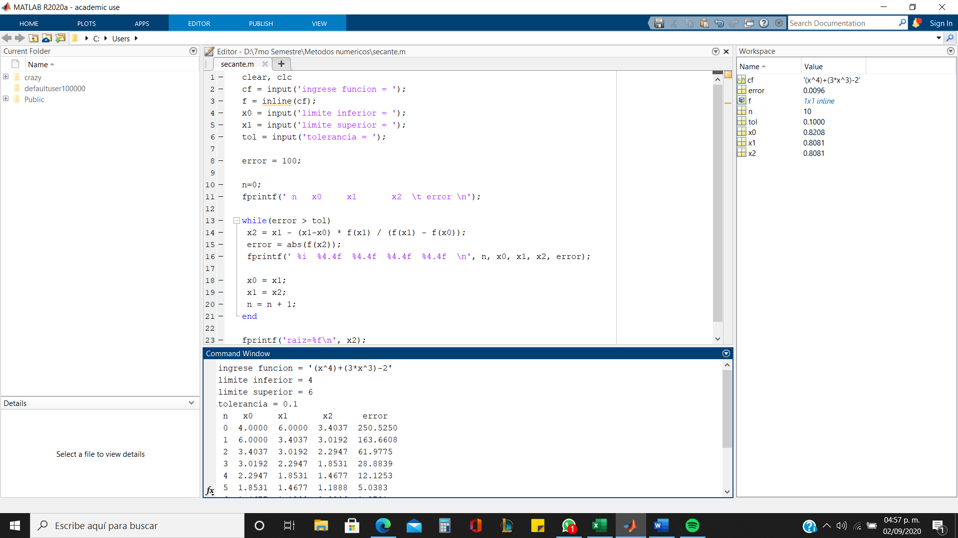
 | 8.9 | 8387.1311
 | 9.2 | 9497.9936
 | 9.5 | 10715.1875
 | 9.8 | 12045.2576
 | 10.1 | 13494.9431
 | 10.4 | 15071.1776
 | 10.7 | 16781.0891
 | 11 | 18632
 | 11.3 | 20631.4271
 | 11.6 | 22787.0816
 | 11.9 | 25106.8691

